2.Pivot VC
Count of ชื่อโครงการ / การดำเนินงาน | Column Labels
Row Labels | 2562 | 2563 | 2564 | 2565 | Grand Total | หมายเหตุ การประเมินความสอดคล้องของโครงการกับปัจจัยเป็นการดำเนินการเบื้องต้น สำหรับใช้เป็นข้อมูลประกอบการจัดทำโครงการสำคัญ
050201V00 | 2 | 43 |  |  | 45
050201F00 | 2 | 43 |  |  | 45
050201V01 | 6 | 3 | 26 | 2 | 37
050201F0101 | 2 | 1 | 10 | 2 | 15
050201F0102 |  | 1 | 12 |  | 13
050201F0103 | 4 | 1 | 4 |  | 9
050201V02 | 5 | 7 | 21 | 7 | 40
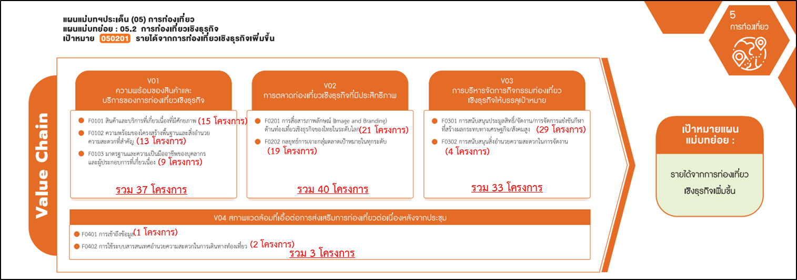
050201F0201 | 4 | 4 | 13 |  | 21
050201F0202 | 1 | 3 | 8 | 7 | 19
050201V03 | 6 | 11 | 15 | 1 | 33
050201F0301 | 6 | 10 | 12 | 1 | 29
050201F0302 |  | 1 | 3 |  | 4
050201V04 | 1 | 1 | 1 |  | 3
050201F0401 | 1 |  |  |  | 1
050201F0402 |  | 1 | 1 |  | 2
Grand Total | 20 | 65 | 63 | 10 | 158

มีโครงการที่หาที่ลงตอบปัจจัยไม่ได้ 45 โครงการ

